画面イメージ
詳細設計書 |  |  |  | 論理名称 |  |  | K001 |  |  |  |  | システムID |  | KS |  |  |  | 改訂日 | 2022-09-12
 |  |  |  | 物理名称 |  |  | 勤怠情報一覧 |  |  |  |  | システム名称 |  | 勤怠管理システム |  |  |  | 改訂者 | チーム3(張)

画面イメージ

LOGO
LOGO
ログアウト
ログアウト
 |  |  |  |  |  |  |  |  |  |  |  |  |  |  |  | (管理者権限）

 |  | 社員ID |  | ＢＢＢＢＢＢＢＢＢＢ |  |  |  | ～

 |  | 所属部門 |  | BB（１０桁まで） |  | ▼

 |  | 氏名 |  | BBBBB（2０桁まで）

 |  | 勤務状態 |  |  |  | ▼ |  |  | 出勤、欠勤、休暇

 |  | 申請状態 |  |  |  | ▼ |  |  | 申請中、承認待ち、承認済

 |  | 勤怠年月日 |  | YYYY/MM/DD |  | ～ | YYYY/MM/DD

検索
閉じる

 | 社員ID |  | 氏名 |  | 部署 |  | 作業時間 |  | 休憩時間 | 残業時間 | 欠勤時間 |  | 勤務状態 |  | 申請状態
 | ＯＯ（１０桁） |  | ＯＯ（２０桁まで） |  | ＯＯ（２０桁まで） |  | 6666.66 |  | 6666.66 | 6666.66 | 6666.66 |  | ＯＯ（10桁まで） |  | ＯＯ（10桁まで） |  | △

 |  |  |  |  |  |  |  |  |  |  |  |  |  |  |  |  | ▽

IO関連
詳細設計書 |  | 論理名称 |  | K001 |  |  | システムID |  | KS | 改訂日 | 2022-09-12
 |  | 物理名称 |  | 勤怠情報一覧 |  |  | システム名称 |  | 勤怠管理システム | 改訂者 | チーム3(張)

I/O関連図

(管理者権限)
勤怠情報一覧
勤怠修正
画面
 |  |  |  |  |  |  |  | 社員IDリンク

分岐
DB

社員情報
勤怠実績
部門マスタ
勤怠年月マスタ
出勤状態マスタ

帳票
ファイル
パラメータ一覧
No | 論理名称 |  | 物理名称 |  | I/O | 備考
12 |  |  |  |  | I
13 |  |  |  |  | I
14
15
16
17
18
19
20 | 社員ID |  |  |  | O
テーブル一覧
No | 論理名称 |  | 物理名称 |  | I/O | 備考
12 | t_employee |  | 社員情報 |  | O
13 | t_attendance |  | 勤怠実績 |  | O
14 | m_dept |  | 部門マスタ |  | O
15 | m_attendance_ym |  | 勤怠年月マスタ |  | O
16 | m_status |  | 出勤状態マスタ |  | O
17
18
19
20
ファイル一覧
No | 論理名称 |  | 物理名称 |  | I/O | 備考
12
13
14
15
16
17
18
19
20

画面項目
詳細設計書 |  |  | 論理名称 |  | K001 |  |  | システムID | KS |  | 改訂日 |  | 2022-09-12
 |  |  | 物理名称 |  | 勤怠情報一覧 |  |  | システム名称 | 勤怠管理システム |  | 改訂者 |  | チーム3(張)

画面項目
No | 項目名称 | 分類 |  | 必須 |  | 桁数 | 初期値 | テーブル |  | フィールド |  | 備考
1 | 検索条件部
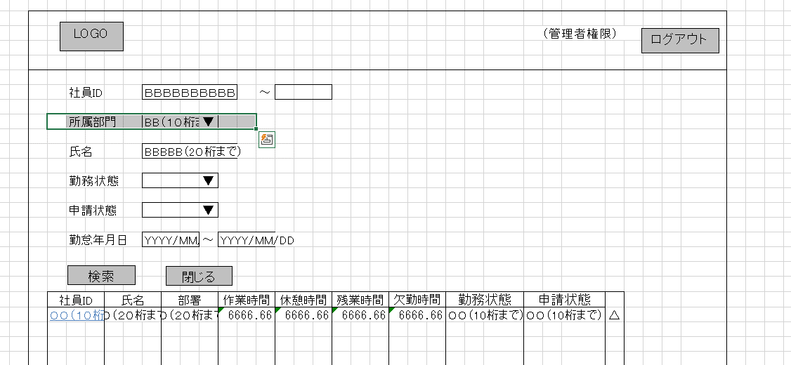
2 | 社員ID | text |  |  |  | 10 |  | 社員情報 |  | 社員ID
3 | 所属部門 | combobox |  |  |  | 10 |  | 部門マスタ |  | 部門名称
4 | 氏名 | text |  |  |  | 20 |  | 社員情報 |  | 社員名称
5 | 勤怠状態 | combobox |  |  |  | 10 |  | 勤怠実績 |  | 勤怠状態ID
 |  |  |  |  |  |  |  | コードマスタ（100） |  | 勤怠状態名称
7 | 申請状態 | combobox |  |  |  | - |  | 出勤状態マスタ |  | 申請状態コード
 |  |  |  |  |  |  |  | コードマスタ（101） |  | 申請状態名称
9 | 勤怠年月日 | label |  |  |  | - |  | 勤怠年月マスタ
10 | 検索 | button |  |  |  | -
11 | 閉じる | button |  |  |  | -
12 | 結果一覧
13 | 社員ID | link |  |  |  |  |  | 社員情報 |  | 社員ID
14 | 氏名 | label |  |  |  |  |  | 社員情報 |  | 社員名称
15 | 部署 | label |  |  |  |  |  | 社員情報 |  | 所属部門ID
 |  |  |  |  |  |  |  | 部門マスタ |  | 部門名称
17 | 作業時間 | label |  |  |  |  |  | 勤怠実績 |  | 勤怠実績.作業時間
18 | 休憩時間 | label |  |  |  |  |  | 勤怠実績 |  | 勤怠実績.休憩時間
19 | 残業時間 | label |  |  |  |  |  | 勤怠実績 |  | 勤怠実績.残業時間
20 | 欠勤時間 | label |  |  |  |  |  | 勤怠実績 |  | 勤怠実績.欠勤時間
21 | 勤務状態 | label |  |  |  |  |  | 勤怠実績 |  | 勤怠実績.状態ID
22 | 申請状態 | label |  |  |  |  |  | 出勤状態マスタ |  | 出勤状態マスタ.状態名称
23
24
25
26
27
28
29
30
31
32
33
34
35
36
37
38
39
40
41
42
43
44
45
46
47
48
49
50
51
52
53

